TDSheet
 |  | КПЛ Школа девочка |  |  |  |  | 6 июня 2016 г. Ответственный: Ипатова Елена Сергеевна

Заказчик |  |  |  |  |  |  |  | Итого: | 0
№ | Фото | Номер модели | Наименование модели | № В | Наименование цвета | Размер | цена шт. | кол-во | общая сумма | свободный остаток

1 | 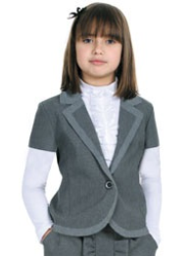 | 2160/91_OLG | 2160/91_OLG Жакет для девочки | 1 | синий/синий "клетка" | [128-64-60] 7-8 лет | 319 |  | 0 | 17
 |  |  |  |  |  | [140-68-63] 9-10 лет | 319 |  | 0 | 15
 |  |  |  |  |  | [122-60-57] 7-8 лет | 319 |  | 0 | 32
 |  |  |  |  |  | [128-68-63] 7-8 лет | 319 |  | 0 | 36
 |  |  |  |  |  | [140-72-66] 9-10 лет | 319 |  | 0 | 30
 |  |  |  | 1 | синий/синий "клетка" | [158-76-69] 11-12 лет | 319 |  | 0 | 16
 |  |  |  |  |  | [152-76-69] 11-12 лет | 319 |  | 0 | 27
 |  |  |  |  |  | [146-72-66] 10-11 лет | 319 |  | 0 | 25
2 | 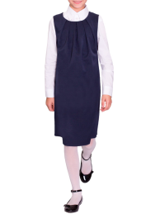 | 61843_OLG | 61843_OLG Сарафан для девочки | 1 | черный | [122-60-57] 7-8 лет | 339 |  | 0 | 12
 |  |  |  | 1 | черный | [134-68-63] 9-10 лет | 339 |  | 0 | 2
 |  |  |  | 2 | синий | [158-76-69] 11-12 лет | 339 |  | 0 | 1
 |  |  |  | 3 | серый | [158-76-69] 11-12 лет | 339 |  | 0 | 6
 |  |  |  | 1 | черный | [170-84-72] 11-12 лет | 339 |  | 0 | 14
 |  |  |  |  |  | [164-80-69] 11-12 лет | 339 |  | 0 | 6
 |  |  |  | 2 | синий | [170-84-72] 11-12 лет | 339 |  | 0 | 4
 |  |  |  | 3 | серый | [170-84-72] 11-12 лет | 339 |  | 0 | 13
 |  |  |  |  |  | [164-80-69] 11-12 лет | 339 |  | 0 | 1
3 |  | 62980_OLG | 62980_OLG Жилет для девочки | 2 | т.синий | [122-60-54] 7-8 лет | 449 |  | 0 | 11
 |  |  |  | 3 | черный | [122-60-54] 7-8 лет | 449 |  | 0 | 17
 |  |  |  | 2 | т.синий | [128-64-57] 7-8 лет | 449 |  | 0 | 11
 |  |  |  | 3 | черный | [128-64-57] 7-8 лет | 449 |  | 0 | 23
 |  |  |  | 2 | т.синий | [134-64-57] 9-10 лет | 449 |  | 0 | 6
 |  |  |  | 3 | черный | [134-64-57] 9-10 лет | 449 |  | 0 | 26
 |  |  |  | 2 | т.синий | [140-68-60] 9-10 лет | 449 |  | 0 | 3
 |  |  |  | 3 | черный | [140-68-60] 9-10 лет | 449 |  | 0 | 6
 |  |  |  | 1 | серый | [146-72-63] 10-11 лет | 449 |  | 0 | 7
 |  |  |  | 2 | т.синий | [146-72-63] 10-11 лет | 449 |  | 0 | 12
 |  |  |  | 3 | черный | [146-72-63] 10-11 лет | 449 |  | 0 | 4
 |  |  |  | 1 | серый | [152-72-63] 10-11 лет | 449 |  | 0 | 9
 |  |  |  | 3 | черный | [158-76-69] 11-12 лет | 449 |  | 0 | 1
 |  |  |  | 2 | т.синий | [164-80-69] 12-13 лет | 449 |  | 0 | 2
 |  |  |  | 2 | т.синий | [170-84-72] 13-14 лет | 449 |  | 0 | 5
 |  |  | 62980_OLG Жилет для девочки (2-я полнотная группа) | 1 | серый | [128-68-60] 8-9 лет | 449 |  | 0 | 15
 |  |  |  | 2 | т.синий | [128-68-60] 8-9 лет | 449 |  | 0 | 7
 |  |  |  | 3 | черный | [128-68-60] 8-9 лет | 449 |  | 0 | 23
 |  |  |  | 1 | серый | [140-72-63] 9-10 лет | 449 |  | 0 | 11
 |  |  |  | 2 | т.синий | [140-72-63] 9-10 лет | 449 |  | 0 | 7
 |  |  |  | 3 | черный | [140-72-63] 9-10 лет | 449 |  | 0 | 19
 |  |  |  | 1 | серый | [152-76-66] 10-11 лет | 449 |  | 0 | 14
 |  |  |  | 2 | т.синий | [152-76-66] 10-11 лет | 449 |  | 0 | 4
 |  |  |  | 3 | черный | [152-76-66] 10-11 лет | 449 |  | 0 | 10
 |  |  |  | 3 | черный | [164-84-72] 12-13 лет | 449 |  | 0 | 5
 |  |  |  | 1 | серый | [170-88-75] 13-14 лет | 449 |  | 0 | 10
 |  |  |  | 2 | т.синий | [170-88-75] 13-14 лет | 449 |  | 0 | 8
 |  |  |  | 3 | черный | [170-88-75] 13-14 лет | 449 |  | 0 | 9
4 | 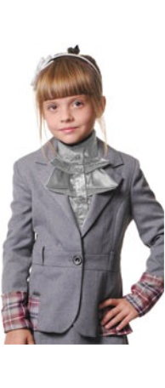 | 2180/91_OLG | 2180/91_OLG Жакет для девочки | 1 | св.серый/бордо "клетка" | [140-72-66] 9-10 лет | 359 |  | 0 | 28
 |  |  |  |  |  | [128-68-63] 7-8 лет | 359 |  | 0 | 11
 |  |  |  |  |  | [122-60-57] 7-8 лет | 359 |  | 0 | 9
 |  |  |  |  |  | [128-64-60] 7-8 лет | 359 |  | 0 | 5
 |  |  |  |  |  | [140-68-63] 9-10 лет | 359 |  | 0 | 25
 |  |  |  | 2 | т.синий | [140-68-63] 9-10 лет | 359 |  | 0 | 54
 |  |  |  |  |  | [128-64-60] 7-8 лет | 359 |  | 0 | 36
 |  |  |  |  |  | [122-60-57] 7-8 лет | 359 |  | 0 | 61
 |  |  |  |  |  | [128-68-63] 7-8 лет | 359 |  | 0 | 63
 |  |  |  |  |  | [134-68-63] 9-10 лет | 359 |  | 0 | 23
 |  |  |  |  |  | [140-72-66] 9-10 лет | 359 |  | 0 | 68
 |  |  |  | 1 | св.серый/бордо "клетка" | [152-76-69] 11-12 лет | 359 |  | 0 | 67
 |  |  |  |  |  | [146-72-66] 10-11 лет | 359 |  | 0 | 34
 |  |  |  |  |  | [158-76-69] 11-12 лет | 359 |  | 0 | 69
 |  |  |  | 2 | т.синий | [158-76-69] 11-12 лет | 359 |  | 0 | 84
 |  |  |  |  |  | [146-72-66] 10-11 лет | 359 |  | 0 | 59
 |  |  |  |  |  | [152-76-69] 11-12 лет | 359 |  | 0 | 87
5 | 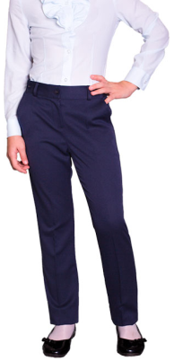 | 61841_OLG | 61841_OLG Брюки для девочки | 1 | черный | [122-60-57] 7-8 лет | 339 |  | 0 | 21
 |  |  |  | 3 | серый | [122-60-57] 7-8 лет | 339 |  | 0 | 26
 |  |  |  | 1 | черный | [140-68-63] 9-10 лет | 339 |  | 0 | 23
 |  |  |  |  |  | [128-64-60] 7-8 лет | 339 |  | 0 | 25
 |  |  |  |  |  | [134-68-63] 9-10 лет | 339 |  | 0 | 48
 |  |  |  | 3 | серый | [140-68-63] 9-10 лет | 339 |  | 0 | 7
 |  |  |  |  |  | [128-64-60] 7-8 лет | 339 |  | 0 | 5
 |  |  |  |  |  | [134-68-63] 9-10 лет | 339 |  | 0 | 7
 |  |  |  | 3 | серый | [158-76-69] 11-12 лет | 339 |  | 0 | 21
 |  |  |  |  |  | [152-76-69] 11-12 лет | 339 |  | 0 | 13
 |  |  |  | 1 | черный | [170-84-72] 11-12 лет | 339 |  | 0 | 31
 |  |  |  |  |  | [164-80-69] 11-12 лет | 339 |  | 0 | 9
 |  |  |  | 2 | синий | [170-84-72] 11-12 лет | 339 |  | 0 | 11
 |  |  |  | 3 | серый | [170-84-72] 11-12 лет | 339 |  | 0 | 63
 |  |  |  |  |  | [164-80-69] 11-12 лет | 339 |  | 0 | 41
6 |  | 62983_OLG | 62983_OLG Сарафан для девочки | 1 | серый | [122-60-54] 7-8 лет | 469 |  | 0 | 11
 |  |  |  | 2 | т.синий | [122-60-54] 7-8 лет | 469 |  | 0 | 13
 |  |  |  | 3 | черный | [122-60-54] 7-8 лет | 469 |  | 0 | 57
 |  |  |  | 1 | серый | [128-64-57] 7-8 лет | 469 |  | 0 | 25
 |  |  |  | 3 | черный | [128-64-57] 7-8 лет | 469 |  | 0 | 56
 |  |  |  | 1 | серый | [134-64-57] 9-10 лет | 469 |  | 0 | 1
 |  |  |  | 3 | черный | [134-64-57] 9-10 лет | 469 |  | 0 | 37
 |  |  |  | 1 | серый | [140-68-60] 9-10 лет | 469 |  | 0 | 8
 |  |  |  | 3 | черный | [140-68-60] 9-10 лет | 469 |  | 0 | 39
 |  |  |  | 1 | серый | [146-72-63] 10-11 лет | 469 |  | 0 | 33
 |  |  |  | 3 | черный | [146-72-63] 10-11 лет | 469 |  | 0 | 39
 |  |  |  | 1 | серый | [152-72-63] 10-11 лет | 469 |  | 0 | 4
 |  |  |  | 3 | черный | [152-72-63] 10-11 лет | 469 |  | 0 | 9
 |  |  | 62983_OLG Сарафан для девочки (2-я полнотная группа) | 1 | серый | [128-68-60] 8-9 лет | 469 |  | 0 | 8
 |  |  |  | 2 | т.синий | [128-68-60] 8-9 лет | 469 |  | 0 | 6
 |  |  |  | 3 | черный | [128-68-60] 8-9 лет | 469 |  | 0 | 17
 |  |  |  | 1 | серый | [140-72-63] 9-10 лет | 469 |  | 0 | 6
 |  |  |  | 3 | черный | [140-72-63] 9-10 лет | 469 |  | 0 | 15
 |  |  |  | 1 | серый | [152-76-66] 10-11 лет | 469 |  | 0 | 10
 |  |  |  | 3 | черный | [152-76-66] 10-11 лет | 469 |  | 0 | 7
 |  |  |  | 1 | серый | [164-84-72] 12-13 лет | 469 |  | 0 | 1
 |  |  |  | 2 | т.синий | [164-84-72] 12-13 лет | 469 |  | 0 | 2
 |  |  |  | 3 | черный | [164-84-72] 12-13 лет | 469 |  | 0 | 7
 |  |  |  | 1 | серый | [170-88-75] 13-14 лет | 469 |  | 0 | 10
 |  |  |  | 2 | т.синий | [170-88-75] 13-14 лет | 469 |  | 0 | 6
 |  |  |  | 3 | черный | [170-88-75] 13-14 лет | 469 |  | 0 | 8
7 |  | 61838_OLG | 61838_OLG Жилет для девочки | 1 | черный | [122-60-57] 7-8 лет | 279 |  | 0 | 28
 |  |  |  | 2 | синий | [122-60-57] 7-8 лет | 279 |  | 0 | 20
 |  |  |  | 3 | серый | [122-60-57] 7-8 лет | 279 |  | 0 | 129
 |  |  |  | 1 | черный | [134-68-63] 9-10 лет | 279 |  | 0 | 42
 |  |  |  |  |  | [140-68-63] 9-10 лет | 279 |  | 0 | 34
 |  |  |  |  |  | [128-64-60] 7-8 лет | 279 |  | 0 | 42
 |  |  |  |  |  | [146-72-66] 10-11 лет | 279 |  | 0 | 26
 |  |  |  | 2 | синий | [146-72-66] 10-11 лет | 279 |  | 0 | 16
 |  |  |  |  |  | [128-64-60] 7-8 лет | 279 |  | 0 | 6
 |  |  |  |  |  | [140-68-63] 9-10 лет | 279 |  | 0 | 11
 |  |  |  |  |  | [134-68-63] 9-10 лет | 279 |  | 0 | 15
 |  |  |  | 3 | серый | [134-68-63] 9-10 лет | 279 |  | 0 | 58
 |  |  |  |  |  | [140-68-63] 9-10 лет | 279 |  | 0 | 49
 |  |  |  |  |  | [128-64-60] 7-8 лет | 279 |  | 0 | 49
 |  |  |  |  |  | [146-72-66] 10-11 лет | 279 |  | 0 | 47
 |  |  |  | 1 | черный | [152-76-69] 11-12 лет | 279 |  | 0 | 29
 |  |  |  |  |  | [158-76-69] 11-12 лет | 279 |  | 0 | 22
 |  |  |  | 2 | синий | [158-76-69] 11-12 лет | 279 |  | 0 | 19
 |  |  |  |  |  | [152-76-69] 11-12 лет | 279 |  | 0 | 7
 |  |  |  | 3 | серый | [152-76-69] 11-12 лет | 279 |  | 0 | 55
 |  |  |  |  |  | [158-76-69] 11-12 лет | 279 |  | 0 | 78
 |  |  |  | 1 | черный | [170-84-72] 11-12 лет | 279 |  | 0 | 50
 |  |  |  |  |  | [164-80-69] 11-12 лет | 279 |  | 0 | 30
 |  |  |  | 2 | синий | [164-80-69] 11-12 лет | 279 |  | 0 | 10
 |  |  |  |  |  | [170-84-72] 11-12 лет | 279 |  | 0 | 33
 |  |  |  | 3 | серый | [170-84-72] 11-12 лет | 279 |  | 0 | 93
 |  |  |  |  |  | [164-80-69] 11-12 лет | 279 |  | 0 | 71
8 |  | 62982_OLG | 62982_OLG Брюки для девочки | 1 | серый | [122-60-54] 7-8 лет | 489 |  | 0 | 12
 |  |  |  | 2 | т.синий | [122-60-54] 7-8 лет | 489 |  | 0 | 6
 |  |  |  | 3 | черный | [122-60-54] 7-8 лет | 489 |  | 0 | 3
 |  |  |  | 1 | серый | [128-64-57] 7-8 лет | 489 |  | 0 | 8
 |  |  |  | 2 | т.синий | [128-64-57] 7-8 лет | 489 |  | 0 | 8
 |  |  |  | 3 | черный | [128-64-57] 7-8 лет | 489 |  | 0 | 16
 |  |  |  | 3 | черный | [134-64-57] 9-10 лет | 489 |  | 0 | 6
 |  |  |  | 3 | черный | [140-68-60] 9-10 лет | 489 |  | 0 | 3
 |  |  |  | 2 | т.синий | [170-84-72] 13-14 лет | 489 |  | 0 | 2
 |  |  | 62982_OLG Брюки для девочки (2-я полнотная группа) | 1 | серый | [128-68-60] 8-9 лет | 489 |  | 0 | 10
 |  |  |  | 2 | т.синий | [128-68-60] 8-9 лет | 489 |  | 0 | 11
 |  |  |  | 3 | черный | [128-68-60] 8-9 лет | 489 |  | 0 | 16
 |  |  |  | 1 | серый | [140-72-63] 9-10 лет | 489 |  | 0 | 13
 |  |  |  | 2 | т.синий | [140-72-63] 9-10 лет | 489 |  | 0 | 8
 |  |  |  | 3 | черный | [140-72-63] 9-10 лет | 489 |  | 0 | 17
 |  |  |  | 1 | серый | [152-76-66] 10-11 лет | 489 |  | 0 | 3
 |  |  |  | 1 | серый | [164-84-72] 12-13 лет | 489 |  | 0 | 8
 |  |  |  | 2 | т.синий | [164-84-72] 12-13 лет | 489 |  | 0 | 3
 |  |  |  | 3 | черный | [164-84-72] 12-13 лет | 489 |  | 0 | 9
 |  |  |  | 1 | серый | [170-88-75] 13-14 лет | 489 |  | 0 | 11
 |  |  |  | 2 | т.синий | [170-88-75] 13-14 лет | 489 |  | 0 | 11
 |  |  |  | 3 | черный | [170-88-75] 13-14 лет | 489 |  | 0 | 10
9 | 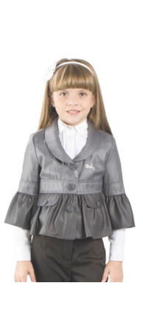 | 2170/91_OLG | 2170/91_OLG Жакет для девочки | 1 | св.серый/т.серый | [140-72-66] 9-10 лет | 489 |  | 0 | 24
 |  |  |  |  |  | [128-68-63] 7-8 лет | 489 |  | 0 | 9
 |  |  |  |  |  | [122-60-57] 7-8 лет | 489 |  | 0 | 21
 |  |  |  |  |  | [128-64-60] 7-8 лет | 489 |  | 0 | 4
 |  |  |  |  |  | [140-68-63] 9-10 лет | 489 |  | 0 | 13
 |  |  |  | 2 | черный | [140-68-63] 9-10 лет | 489 |  | 0 | 34
 |  |  |  |  |  | [128-64-60] 7-8 лет | 489 |  | 0 | 35
 |  |  |  |  |  | [122-60-57] 7-8 лет | 489 |  | 0 | 38
 |  |  |  |  |  | [128-68-63] 7-8 лет | 489 |  | 0 | 46
 |  |  |  |  |  | [134-68-63] 9-10 лет | 489 |  | 0 | 17
 |  |  |  |  |  | [140-72-66] 9-10 лет | 489 |  | 0 | 45
 |  |  |  | 1 | св.серый/т.серый | [152-76-69] 11-12 лет | 489 |  | 0 | 8
 |  |  |  |  |  | [146-72-66] 10-11 лет | 489 |  | 0 | 9
 |  |  |  |  |  | [158-76-69] 11-12 лет | 489 |  | 0 | 17
 |  |  |  | 2 | черный | [158-76-69] 11-12 лет | 489 |  | 0 | 22
 |  |  |  |  |  | [146-72-66] 10-11 лет | 489 |  | 0 | 19
 |  |  |  |  |  | [152-76-69] 11-12 лет | 489 |  | 0 | 17
10 | 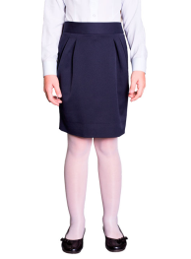 | 61839_OLG | 61839_OLG Юбка для девочки | 3 | серый | [128-64-60] 7-8 лет | 289 |  | 0 | 5
 |  |  |  | 1 | черный | [170-84-72] 11-12 лет | 289 |  | 0 | 28
 |  |  |  | 2 | синий | [170-84-72] 11-12 лет | 289 |  | 0 | 10
 |  |  |  | 3 | серый | [170-84-72] 11-12 лет | 289 |  | 0 | 46
 |  |  |  |  |  | [164-80-69] 11-12 лет | 289 |  | 0 | 6
11 |  | 62981_OLG | 62981_OLG Юбка для девочки | 1 | серый | [122-60-54] 7-8 лет | 339 |  | 0 | 11
 |  |  |  | 1 | серый | [128-64-57] 7-8 лет | 339 |  | 0 | 4
 |  |  |  | 3 | черный | [128-64-57] 7-8 лет | 339 |  | 0 | 24
 |  |  |  | 3 | черный | [134-64-57] 9-10 лет | 339 |  | 0 | 1
 |  |  |  | 3 | черный | [140-68-60] 9-10 лет | 339 |  | 0 | 6
 |  |  |  | 1 | серый | [146-72-63] 10-11 лет | 339 |  | 0 | 11
 |  |  |  | 1 | серый | [164-80-69] 12-13 лет | 339 |  | 0 | 2
 |  |  |  | 1 | серый | [170-84-72] 13-14 лет | 339 |  | 0 | 4
 |  |  | 62981_OLG Юбка для девочки (2-я полнотная группа) | 1 | серый | [128-68-60] 8-9 лет | 339 |  | 0 | 4
 |  |  |  | 3 | черный | [128-68-60] 8-9 лет | 339 |  | 0 | 24
 |  |  |  | 1 | серый | [140-72-63] 9-10 лет | 339 |  | 0 | 6
 |  |  |  | 3 | черный | [140-72-63] 9-10 лет | 339 |  | 0 | 12
 |  |  |  | 1 | серый | [152-76-66] 10-11 лет | 339 |  | 0 | 5
 |  |  |  | 3 | черный | [164-84-72] 12-13 лет | 339 |  | 0 | 4
 |  |  |  | 1 | серый | [170-88-75] 13-14 лет | 339 |  | 0 | 12
 |  |  |  | 2 | т.синий | [170-88-75] 13-14 лет | 339 |  | 0 | 8
 |  |  |  | 3 | черный | [170-88-75] 13-14 лет | 339 |  | 0 | 15
12 | 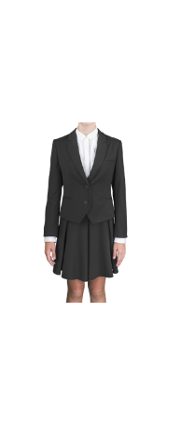 | 62972_OLG | 62972_OLG Жакет для девочки | 1 | серый | [122-60-54] 7-8 лет | 969 |  | 0 | 64
 |  |  |  | 2 | т.синий | [122-60-54] 7-8 лет | 969 |  | 0 | 51
 |  |  |  | 1 | серый | [128-64-57] 7-8 лет | 969 |  | 0 | 69
 |  |  |  | 2 | т.синий | [128-64-57] 7-8 лет | 969 |  | 0 | 53
 |  |  |  | 1 | серый | [134-64-57] 9-10 лет | 969 |  | 0 | 59
 |  |  |  | 2 | т.синий | [134-64-57] 9-10 лет | 969 |  | 0 | 44
 |  |  |  | 1 | серый | [140-68-60] 9-10 лет | 969 |  | 0 | 64
 |  |  |  | 2 | т.синий | [140-68-60] 9-10 лет | 969 |  | 0 | 41
 |  |  |  | 1 | серый | [146-72-63] 10-11 лет | 969 |  | 0 | 59
 |  |  |  | 2 | т.синий | [146-72-63] 10-11 лет | 969 |  | 0 | 41
 |  |  |  | 1 | серый | [152-72-63] 10-11 лет | 969 |  | 0 | 42
 |  |  |  | 2 | т.синий | [152-72-63] 10-11 лет | 969 |  | 0 | 16
 |  |  |  | 1 | серый | [158-76-69] 11-12 лет | 969 |  | 0 | 10
 |  |  |  | 1 | серый | [164-80-69] 12-13 лет | 969 |  | 0 | 22
 |  |  |  | 2 | т.синий | [164-80-69] 12-13 лет | 969 |  | 0 | 1
 |  |  |  | 1 | серый | [170-84-72] 13-14 лет | 969 |  | 0 | 27
 |  |  |  | 2 | т.синий | [170-84-72] 13-14 лет | 969 |  | 0 | 7
13 | 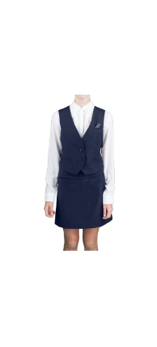 | 62973_OLG | 62973_OLG Жилет для девочки | 1 | серый | [122-60-54] 7-8 лет | 589 |  | 0 | 35
 |  |  |  | 2 | т.синий | [122-60-54] 7-8 лет | 589 |  | 0 | 8
 |  |  |  | 1 | серый | [128-64-57] 7-8 лет | 589 |  | 0 | 25
 |  |  |  | 2 | т.синий | [128-64-57] 7-8 лет | 589 |  | 0 | 12
 |  |  |  | 1 | серый | [134-64-57] 9-10 лет | 589 |  | 0 | 28
 |  |  |  | 2 | т.синий | [134-64-57] 9-10 лет | 589 |  | 0 | 8
 |  |  |  | 1 | серый | [140-68-60] 9-10 лет | 589 |  | 0 | 21
 |  |  |  | 2 | т.синий | [140-68-60] 9-10 лет | 589 |  | 0 | 1
 |  |  |  | 1 | серый | [146-72-63] 10-11 лет | 589 |  | 0 | 23
 |  |  |  | 2 | т.синий | [146-72-63] 10-11 лет | 589 |  | 0 | 6
 |  |  |  | 1 | серый | [152-72-63] 10-11 лет | 589 |  | 0 | 19
 |  |  |  | 2 | т.синий | [152-72-63] 10-11 лет | 589 |  | 0 | 2
 |  |  |  | 1 | серый | [158-76-69] 11-12 лет | 589 |  | 0 | 10
 |  |  |  | 1 | серый | [164-80-69] 12-13 лет | 589 |  | 0 | 14
 |  |  |  | 1 | серый | [170-84-72] 13-14 лет | 589 |  | 0 | 11
 |  |  |  | 2 | т.синий | [170-84-72] 13-14 лет | 589 |  | 0 | 5
14 | 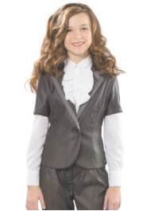 | 2160/81_OLG | 2160/81_OLG Жакет для девочки | 1 | т.синий/синий клетка | [152-76-69] 11-12 лет | 329 |  | 0 | 17
 |  |  |  |  |  | [158-76-69] 11-12 лет | 329 |  | 0 | 3
 |  |  |  |  |  | [176-88-72] 11-12 лет | 329 |  | 0 | 7
 |  |  |  |  |  | [176-92-72] 11-12 лет | 329 |  | 0 | 20
15 | 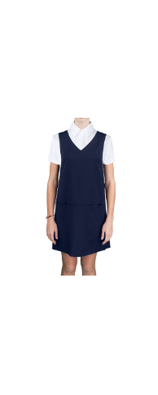 | 62979_OLG | 62979_OLG Сарафан для девочки | 1 | серый | [122-60-54] 7-8 лет | 649 |  | 0 | 25
 |  |  |  | 2 | т.синий | [122-60-54] 7-8 лет | 649 |  | 0 | 16
 |  |  |  | 1 | серый | [128-64-57] 7-8 лет | 649 |  | 0 | 30
 |  |  |  | 2 | т.синий | [128-64-57] 7-8 лет | 649 |  | 0 | 14
 |  |  |  | 1 | серый | [134-64-57] 9-10 лет | 649 |  | 0 | 13
 |  |  |  | 2 | т.синий | [134-64-57] 9-10 лет | 649 |  | 0 | 8
 |  |  |  | 1 | серый | [140-68-60] 9-10 лет | 649 |  | 0 | 28
 |  |  |  | 2 | т.синий | [140-68-60] 9-10 лет | 649 |  | 0 | 9
 |  |  |  | 1 | серый | [146-72-63] 10-11 лет | 649 |  | 0 | 21
 |  |  |  | 2 | т.синий | [146-72-63] 10-11 лет | 649 |  | 0 | 12
 |  |  |  | 1 | серый | [152-72-63] 10-11 лет | 649 |  | 0 | 13
 |  |  |  | 2 | т.синий | [152-72-63] 10-11 лет | 649 |  | 0 | 15
 |  |  |  | 1 | серый | [158-76-69] 11-12 лет | 649 |  | 0 | 14
 |  |  |  | 2 | т.синий | [158-76-69] 11-12 лет | 649 |  | 0 | 2
 |  |  |  | 1 | серый | [164-80-69] 12-13 лет | 649 |  | 0 | 15
 |  |  |  | 2 | т.синий | [164-80-69] 12-13 лет | 649 |  | 0 | 11
 |  |  |  | 1 | серый | [170-84-72] 13-14 лет | 649 |  | 0 | 11
 |  |  |  | 2 | т.синий | [170-84-72] 13-14 лет | 649 |  | 0 | 10
16 | 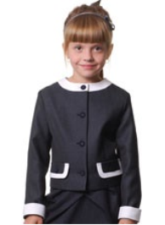 | 04441_OLG | 04441_OLG Жакет с отстегивающимися манжетами для девочки | 2 | черный/св.серый | [152-76-69] 11-12 лет | 369 |  | 0 | 5
17 | 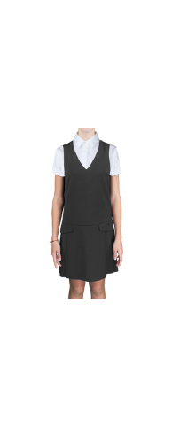 | 62977_OLG | 62977_OLG Сарафан для девочки | 1 | серый | [122-60-54] 7-8 лет | 649 |  | 0 | 75
 |  |  |  | 2 | т.синий | [122-60-54] 7-8 лет | 649 |  | 0 | 65
 |  |  |  | 1 | серый | [128-64-57] 7-8 лет | 649 |  | 0 | 96
 |  |  |  | 2 | т.синий | [128-64-57] 7-8 лет | 649 |  | 0 | 61
 |  |  |  | 1 | серый | [134-64-57] 9-10 лет | 649 |  | 0 | 60
 |  |  |  | 2 | т.синий | [134-64-57] 9-10 лет | 649 |  | 0 | 47
 |  |  |  | 1 | серый | [140-68-60] 9-10 лет | 649 |  | 0 | 71
 |  |  |  | 2 | т.синий | [140-68-60] 9-10 лет | 649 |  | 0 | 49
 |  |  |  | 1 | серый | [146-72-63] 10-11 лет | 649 |  | 0 | 88
 |  |  |  | 2 | т.синий | [146-72-63] 10-11 лет | 649 |  | 0 | 63
 |  |  |  | 1 | серый | [152-72-63] 10-11 лет | 649 |  | 0 | 68
 |  |  |  | 2 | т.синий | [152-72-63] 10-11 лет | 649 |  | 0 | 42
 |  |  |  | 1 | серый | [158-76-69] 11-12 лет | 649 |  | 0 | 54
 |  |  |  | 2 | т.синий | [158-76-69] 11-12 лет | 649 |  | 0 | 49
 |  |  |  | 1 | серый | [164-80-69] 12-13 лет | 649 |  | 0 | 27
 |  |  |  | 2 | т.синий | [164-80-69] 12-13 лет | 649 |  | 0 | 25
 |  |  |  | 1 | серый | [170-84-72] 13-14 лет | 649 |  | 0 | 30
 |  |  |  | 2 | т.синий | [170-84-72] 13-14 лет | 649 |  | 0 | 24
18 | 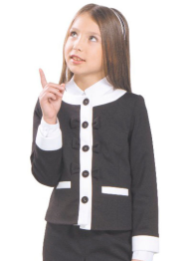 | 30334_OLG | 30334_OLG Жакет для девочки | 3 | серый | [140-68-63] 9-10 лет | 529 |  | 0 | 18
 |  |  |  | 2 | серый/черный | [146-72-66] 10-11 лет | 529 |  | 0 | 6
 |  |  |  |  |  | [152-76-69] 11-12 лет | 529 |  | 0 | 6
 |  |  |  |  |  | [158-76-69] 11-12 лет | 529 |  | 0 | 18
 |  |  |  |  |  | [122-60-57] 7-8 лет | 529 |  | 0 | 12
19 |  | 62056_OLG | 62056_OLG Сарафан для девочки | 1 | черный | [122-60-57] 7-8 лет | 529 |  | 0 | 23
 |  |  |  | 2 | синий | [122-60-57] 7-8 лет | 529 |  | 0 | 1
 |  |  |  | 3 | серый | [122-60-57] 7-8 лет | 529 |  | 0 | 55
 |  |  |  | 1 | черный | [134-68-63] 9-10 лет | 529 |  | 0 | 37
 |  |  |  |  |  | [140-68-63] 9-10 лет | 529 |  | 0 | 40
 |  |  |  |  |  | [146-72-66] 10-11 лет | 529 |  | 0 | 45
 |  |  |  |  |  | [128-64-60] 7-8 лет | 529 |  | 0 | 37
 |  |  |  | 2 | синий | [146-72-66] 10-11 лет | 529 |  | 0 | 20
 |  |  |  |  |  | [140-68-63] 9-10 лет | 529 |  | 0 | 17
 |  |  |  |  |  | [134-68-63] 9-10 лет | 529 |  | 0 | 12
 |  |  |  | 3 | серый | [134-68-63] 9-10 лет | 529 |  | 0 | 64
 |  |  |  |  |  | [140-68-63] 9-10 лет | 529 |  | 0 | 77
 |  |  |  |  |  | [146-72-66] 10-11 лет | 529 |  | 0 | 61
 |  |  |  |  |  | [128-64-60] 7-8 лет | 529 |  | 0 | 59
 |  |  |  | 1 | черный | [152-76-69] 11-12 лет | 529 |  | 0 | 31
 |  |  |  |  |  | [158-76-69] 11-12 лет | 529 |  | 0 | 35
 |  |  |  | 2 | синий | [158-76-69] 11-12 лет | 529 |  | 0 | 26
 |  |  |  |  |  | [152-76-69] 11-12 лет | 529 |  | 0 | 32
 |  |  |  | 3 | серый | [152-76-69] 11-12 лет | 529 |  | 0 | 43
 |  |  |  |  |  | [158-76-69] 11-12 лет | 529 |  | 0 | 73
 |  |  |  | 1 | черный | [170-84-72] 11-12 лет | 529 |  | 0 | 31
 |  |  |  |  |  | [164-80-69] 11-12 лет | 529 |  | 0 | 24
 |  |  |  | 2 | синий | [164-80-69] 11-12 лет | 529 |  | 0 | 18
 |  |  |  |  |  | [170-84-72] 11-12 лет | 529 |  | 0 | 34
 |  |  |  | 3 | серый | [170-84-72] 11-12 лет | 529 |  | 0 | 70
 |  |  |  |  |  | [164-80-69] 11-12 лет | 529 |  | 0 | 56
20 | 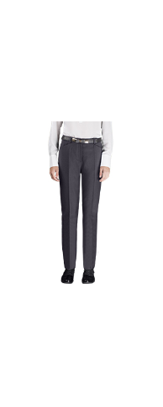 | 62976_OLG | 62976_OLG Брюки для девочки | 1 | серый | [122-60-54] 7-8 лет | 619 |  | 0 | 38
 |  |  |  | 2 | т.синий | [122-60-54] 7-8 лет | 619 |  | 0 | 32
 |  |  |  | 1 | серый | [128-64-57] 7-8 лет | 619 |  | 0 | 37
 |  |  |  | 2 | т.синий | [128-64-57] 7-8 лет | 619 |  | 0 | 35
 |  |  |  | 1 | серый | [134-64-57] 9-10 лет | 619 |  | 0 | 35
 |  |  |  | 2 | т.синий | [134-64-57] 9-10 лет | 619 |  | 0 | 22
 |  |  |  | 1 | серый | [140-68-60] 9-10 лет | 619 |  | 0 | 21
 |  |  |  | 2 | т.синий | [140-68-60] 9-10 лет | 619 |  | 0 | 23
 |  |  |  | 1 | серый | [146-72-63] 10-11 лет | 619 |  | 0 | 34
 |  |  |  | 2 | т.синий | [146-72-63] 10-11 лет | 619 |  | 0 | 24
 |  |  |  | 1 | серый | [152-72-63] 10-11 лет | 619 |  | 0 | 23
 |  |  |  | 2 | т.синий | [152-72-63] 10-11 лет | 619 |  | 0 | 7
 |  |  |  | 1 | серый | [158-76-69] 11-12 лет | 619 |  | 0 | 6
 |  |  |  | 2 | т.синий | [158-76-69] 11-12 лет | 619 |  | 0 | 3
 |  |  |  | 1 | серый | [164-80-69] 12-13 лет | 619 |  | 0 | 11
 |  |  |  | 2 | т.синий | [164-80-69] 12-13 лет | 619 |  | 0 | 15
 |  |  |  | 1 | серый | [170-84-72] 13-14 лет | 619 |  | 0 | 25
 |  |  |  | 2 | т.синий | [170-84-72] 13-14 лет | 619 |  | 0 | 24
21 | 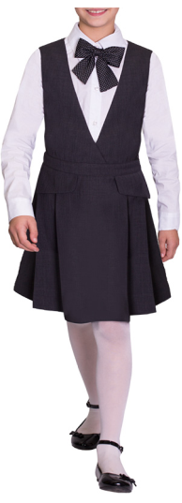 | 62057_OLG | 62057_OLG Сарафан для девочки | 1 | черный | [122-60-57] 7-8 лет | 529 |  | 0 | 2
 |  |  |  | 1 | черный | [134-68-63] 9-10 лет | 529 |  | 0 | 10
 |  |  |  |  |  | [140-68-63] 9-10 лет | 529 |  | 0 | 18
 |  |  |  |  |  | [146-72-66] 10-11 лет | 529 |  | 0 | 15
 |  |  |  | 2 | синий | [146-72-66] 10-11 лет | 529 |  | 0 | 14
 |  |  |  |  |  | [140-68-63] 9-10 лет | 529 |  | 0 | 11
 |  |  |  | 3 | серый | [134-68-63] 9-10 лет | 529 |  | 0 | 27
 |  |  |  |  |  | [140-68-63] 9-10 лет | 529 |  | 0 | 50
 |  |  |  |  |  | [128-64-60] 7-8 лет | 529 |  | 0 | 12
 |  |  |  |  |  | [146-72-66] 10-11 лет | 529 |  | 0 | 49
 |  |  |  | 1 | черный | [158-76-69] 11-12 лет | 529 |  | 0 | 11
 |  |  |  | 2 | синий | [158-76-69] 11-12 лет | 529 |  | 0 | 6
 |  |  |  |  |  | [152-76-69] 11-12 лет | 529 |  | 0 | 12
 |  |  |  | 3 | серый | [152-76-69] 11-12 лет | 529 |  | 0 | 53
 |  |  |  |  |  | [158-76-69] 11-12 лет | 529 |  | 0 | 45
 |  |  |  | 1 | черный | [170-84-72] 11-12 лет | 529 |  | 0 | 3
 |  |  |  | 2 | синий | [170-84-72] 11-12 лет | 529 |  | 0 | 7
 |  |  |  |  |  | [164-80-69] 11-12 лет | 529 |  | 0 | 6
 |  |  |  | 3 | серый | [164-80-69] 11-12 лет | 529 |  | 0 | 55
 |  |  |  |  |  | [170-84-72] 11-12 лет | 529 |  | 0 | 54
22 | 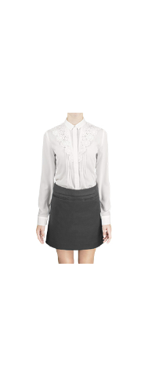 | 63172_OLG | 63172_OLG Юбка для девочки | 1 | серый | [122-60-54] 7-8 лет | 489 |  | 0 | 36
 |  |  |  | 2 | т.синий | [122-60-54] 7-8 лет | 489 |  | 0 | 19
 |  |  |  | 1 | серый | [128-64-57] 7-8 лет | 489 |  | 0 | 36
 |  |  |  | 2 | т.синий | [128-64-57] 7-8 лет | 489 |  | 0 | 16
 |  |  |  | 1 | серый | [134-64-57] 9-10 лет | 489 |  | 0 | 28
 |  |  |  | 2 | т.синий | [134-64-57] 9-10 лет | 489 |  | 0 | 10
 |  |  |  | 1 | серый | [140-68-60] 9-10 лет | 489 |  | 0 | 16
 |  |  |  | 2 | т.синий | [140-68-60] 9-10 лет | 489 |  | 0 | 6
 |  |  |  | 1 | серый | [146-72-63] 10-11 лет | 489 |  | 0 | 23
 |  |  |  | 2 | т.синий | [146-72-63] 10-11 лет | 489 |  | 0 | 15
 |  |  |  | 1 | серый | [152-72-63] 10-11 лет | 489 |  | 0 | 26
 |  |  |  | 2 | т.синий | [152-72-63] 10-11 лет | 489 |  | 0 | 8
 |  |  |  | 1 | серый | [158-76-69] 11-12 лет | 489 |  | 0 | 23
 |  |  |  | 2 | т.синий | [158-76-69] 11-12 лет | 489 |  | 0 | 5
 |  |  |  | 1 | серый | [164-80-69] 12-13 лет | 489 |  | 0 | 22
 |  |  |  | 2 | т.синий | [164-80-69] 12-13 лет | 489 |  | 0 | 12
 |  |  |  | 1 | серый | [170-84-72] 13-14 лет | 489 |  | 0 | 15
 |  |  |  | 2 | т.синий | [170-84-72] 13-14 лет | 489 |  | 0 | 10
23 |  | 61836_OLG | 61836_OLG Сарафан для девочки | 1 | черный | [122-60-57] 7-8 лет | 529 |  | 0 | 6
 |  |  |  | 2 | синий | [122-60-57] 7-8 лет | 529 |  | 0 | 5
 |  |  |  | 3 | серый | [122-60-57] 7-8 лет | 529 |  | 0 | 6
 |  |  |  | 1 | черный | [134-68-63] 9-10 лет | 529 |  | 0 | 14
 |  |  |  |  |  | [128-64-60] 7-8 лет | 529 |  | 0 | 3
 |  |  |  |  |  | [146-72-66] 10-11 лет | 529 |  | 0 | 22
 |  |  |  |  |  | [140-68-63] 9-10 лет | 529 |  | 0 | 24
 |  |  |  | 2 | синий | [140-68-63] 9-10 лет | 529 |  | 0 | 5
 |  |  |  |  |  | [146-72-66] 10-11 лет | 529 |  | 0 | 3
 |  |  |  |  |  | [128-64-60] 7-8 лет | 529 |  | 0 | 4
 |  |  |  |  |  | [134-68-63] 9-10 лет | 529 |  | 0 | 4
 |  |  |  | 3 | серый | [134-68-63] 9-10 лет | 529 |  | 0 | 22
 |  |  |  |  |  | [128-64-60] 7-8 лет | 529 |  | 0 | 4
 |  |  |  |  |  | [146-72-66] 10-11 лет | 529 |  | 0 | 25
 |  |  |  |  |  | [140-68-63] 9-10 лет | 529 |  | 0 | 20
 |  |  |  | 1 | черный | [152-76-69] 11-12 лет | 529 |  | 0 | 17
 |  |  |  |  |  | [158-76-69] 11-12 лет | 529 |  | 0 | 28
 |  |  |  | 2 | синий | [158-76-69] 11-12 лет | 529 |  | 0 | 6
 |  |  |  |  |  | [152-76-69] 11-12 лет | 529 |  | 0 | 6
 |  |  |  | 3 | серый | [152-76-69] 11-12 лет | 529 |  | 0 | 6
 |  |  |  |  |  | [158-76-69] 11-12 лет | 529 |  | 0 | 26
 |  |  |  | 1 | черный | [170-84-72] 11-12 лет | 529 |  | 0 | 26
 |  |  |  |  |  | [164-80-69] 11-12 лет | 529 |  | 0 | 22
 |  |  |  | 2 | синий | [164-80-69] 11-12 лет | 529 |  | 0 | 4
 |  |  |  |  |  | [170-84-72] 11-12 лет | 529 |  | 0 | 5
 |  |  |  | 3 | серый | [170-84-72] 11-12 лет | 529 |  | 0 | 24
 |  |  |  |  |  | [164-80-69] 11-12 лет | 529 |  | 0 | 26
24 | 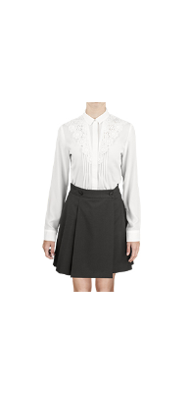 | 62974_OLG | 62974_OLG Юбка для девочки | 1 | серый | [122-60-54] 7-8 лет | 549 |  | 0 | 8
 |  |  |  | 1 | серый | [128-64-57] 7-8 лет | 549 |  | 0 | 7
 |  |  |  | 2 | т.синий | [128-64-57] 7-8 лет | 549 |  | 0 | 1
 |  |  |  | 1 | серый | [134-64-57] 9-10 лет | 549 |  | 0 | 5
 |  |  |  | 2 | т.синий | [134-64-57] 9-10 лет | 549 |  | 0 | 5
 |  |  |  | 1 | серый | [140-68-60] 9-10 лет | 549 |  | 0 | 6
 |  |  |  | 2 | т.синий | [140-68-60] 9-10 лет | 549 |  | 0 | 1
 |  |  |  | 1 | серый | [146-72-63] 10-11 лет | 549 |  | 0 | 8
 |  |  |  | 2 | т.синий | [146-72-63] 10-11 лет | 549 |  | 0 | 1
 |  |  |  | 1 | серый | [152-72-63] 10-11 лет | 549 |  | 0 | 1
 |  |  |  | 2 | т.синий | [152-72-63] 10-11 лет | 549 |  | 0 | 2
 |  |  |  | 1 | серый | [158-76-69] 11-12 лет | 549 |  | 0 | 1
...
Заказчик
№ | Фото | Номер модели | Наименование модели | № В | Наименование цвета | Размер
 |  |  |  | 2 | синий | [158-76-69] 11-12 лет
 |  |  |  |  |  | [152-76-69] 11-12 лет
 |  |  |  | 3 | серый | [152-76-69] 11-12 лет
 |  |  |  |  |  | [158-76-69] 11-12 лет
 |  |  |  | 1 | черный | [164-80-69] 11-12 лет
 |  |  |  |  |  | [170-84-72] 11-12 лет
 |  |  |  | 2 | синий | [170-84-72] 11-12 лет
 |  |  |  |  |  | [164-80-69] 11-12 лет
 |  |  |  | 3 | серый | [164-80-69] 11-12 лет
 |  |  |  |  |  | [170-84-72] 11-12 лет
28 | 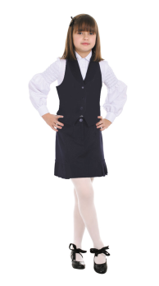 | 2340/91_OLG | 2340/91_OLG Жилет для девочки | 1 | т.серый/св.серый | [122,128-64-60] 7-8 лет
 |  |  |  |  |  | [134,140-68-63] 9-10 лет
 |  |  |  |  |  | [128,134-68-63] 7-8 лет
 |  |  |  |  |  | [122-60-57] 7-8 лет
 |  |  |  | 2 | т.синий | [122-60-57] 7-8 лет
 |  |  |  |  |  | [122,128-64-60] 7-8 лет
 |  |  |  | 3 | св.серый/бордо "клетка" | [122,128-64-60] 7-8 лет
 |  |  |  |  |  | [134,140-68-63] 9-10 лет
 |  |  |  |  |  | [128,134-68-63] 7-8 лет
 |  |  |  |  |  | [122-60-57] 7-8 лет
 |  |  |  | 3 | св.серый/бордо "клетка" | [146,152-76-69] 10-11 лет
...
Заказчик
№ | Фото | Номер модели | Наименование модели | № В | Наименование цвета | Размер
 |  |  |  | 2 | синий | [158-76-69] 11-12 лет
 |  |  |  |  |  | [152-76-69] 11-12 лет
 |  |  |  | 3 | серый | [152-76-69] 11-12 лет
 |  |  |  |  |  | [158-76-69] 11-12 лет
 |  |  |  | 1 | черный | [170-84-72] 11-12 лет
 |  |  |  |  |  | [164-80-69] 11-12 лет
 |  |  |  | 2 | синий | [164-80-69] 11-12 лет
 |  |  |  |  |  | [170-84-72] 11-12 лет
 |  |  |  | 3 | серый | [170-84-72] 11-12 лет
 |  |  |  |  |  | [164-80-69] 11-12 лет
30 | 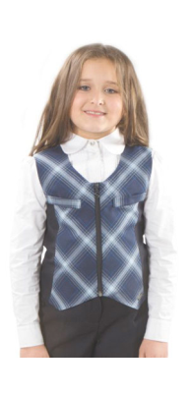 | 2330/71_OLG | 2330/71_OLG Жилет для девочки | 1 | черный | [122,128-76-69] 7-8 лет
 |  |  |  |  |  | [128,134-80-72] 7-8 лет
 |  |  |  |  |  | [134,140-84-78] 9-10 лет
 |  |  |  | 2 | синий клетка/т.синий | [134,140-84-78] 9-10 лет
 |  |  |  |  |  | [128,134-80-72] 7-8 лет
 |  |  |  |  |  | [122,128-76-69] 7-8 лет
 |  |  |  | 3 | т.серый | [122,128-76-69] 7-8 лет
 |  |  |  |  |  | [128,134-80-72] 7-8 лет
 |  |  |  |  |  | [134,140-84-78] 9-10 лет
 |  |  |  | 1 | черный | [152,158-92-84] 11-12 лет
 |  |  |  |  |  | [140,146-88-81] 9-10 лет
 |  |  |  | 2 | синий клетка/т.синий | [140,146-88-81] 9-10 лет
 |  |  |  |  |  | [152,158-92-84] 11-12 лет
 |  |  |  | 3 | т.серый | [152,158-92-84] 11-12 лет
 |  |  |  |  |  | [140,146-88-81] 9-10 лет
31 | 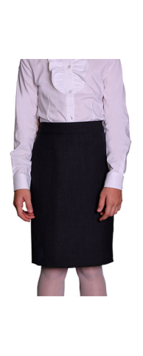 | 62055_OLG | 62055_OLG Юбка для девочки | 3 | серый | [122-60-57] 7-8 лет
 |  |  |  | 1 | черный | [134-68-63] 9-10 лет
 |  |  |  |  |  | [146-72-66] 10-11 лет
 |  |  |  |  |  | [128-64-60] 7-8 лет
 |  |  |  |  |  | [140-68-63] 9-10 лет
 |  |  |  | 2 | синий | [134-68-63] 9-10 лет
 |  |  |  | 3 | серый | [134-68-63] 9-10 лет
 |  |  |  | 1 | черный | [152-76-69] 11-12 лет
 |  |  |  |  |  | [158-76-69] 11-12 лет
 |  |  |  | 2 | синий | [152-76-69] 11-12 лет
 |  |  |  | 3 | серый | [152-76-69] 11-12 лет
 |  |  |  |  |  | [158-76-69] 11-12 лет
 |  |  |  | 1 | черный | [170-84-72] 11-12 лет
 |  |  |  |  |  | [164-80-69] 11-12 лет
 |  |  |  | 2 | синий | [164-80-69] 11-12 лет
 |  |  |  |  |  | [170-84-72] 11-12 лет
 |  |  |  | 3 | серый | [170-84-72] 11-12 лет
 |  |  |  |  |  | [164-80-69] 11-12 лет
32 | 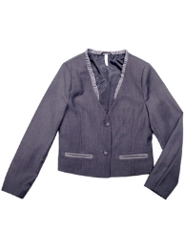 | 60461_OLG | 60461_OLG Жакет для девочки | 1 | графит/серый | [134-68-63] 9-10 лет
 |  |  |  |  |  | [146-72-66] 10-11 лет
 |  |  |  |  |  | [128-64-60] 7-8 лет
 |  |  |  |  |  | [140-68-63] 9-10 лет
 |  |  |  | 1 | графит/серый | [122-60-57] 7-8 лет
 |  |  |  |  |  | [158-76-69] 11-12 лет
 |  |  |  |  |  | [152-76-69] 11-12 лет
33 | 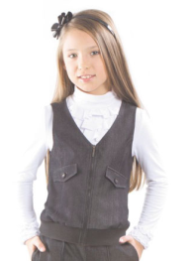 | 30121_OLG | 30121_OLG Жилет для девочки | 1 | т.серый меланж | [122-60-57] 7-8 лет
34 |  | 61834_OLG | 61834_OLG Юбка для девочки | 1 | черный | [122-60-57] 7-8 лет
 |  |  |  | 4 | черный | [122-60-57] 7-8 лет
 |  |  |  | 5 | синий | [122-60-57] 7-8 лет
 |  |  |  | 6 | серый | [122-60-57] 7-8 лет
 |  |  |  | 1 | черный | [134-68-63] 9-10 лет
 |  |  |  |  |  | [140-68-63] 9-10 лет
 |  |  |  |  |  | [128-64-60] 7-8 лет
 |  |  |  |  |  | [146-72-66] 10-11 лет
 |  |  |  | 2 | синий | [146-72-66] 10-11 лет
 |  |  |  |  |  | [140-68-63] 9-10 лет
...
Заказчик
№ | Фото | Номер модели | Наименование модели | № В | Наименование цвета | Размер
 |  |  |  |  |  | [164-80-69] 11-12 лет
 |  |  |  | 2 | синий | [164-80-69] 11-12 лет
 |  |  |  |  |  | [170-84-72] 11-12 лет
 |  |  |  | 3 | серый | [170-84-72] 11-12 лет
 |  |  |  |  |  | [164-80-69] 11-12 лет
 |  |  |  | 4 | черный | [170-84-72] 11-12 лет
 |  |  |  | 5 | синий | [170-84-72] 11-12 лет
 |  |  |  |  |  | [164-80-69] 11-12 лет
 |  |  |  | 6 | серый | [164-80-69] 11-12 лет
 |  |  |  |  |  | [170-84-72] 11-12 лет
35 | 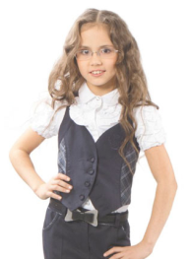 | 30125_OLG | 30125_OLG Жилет для девочки | 1 | т.синий/т.синий клетка | [122-60-57] 7-8 лет
36 | 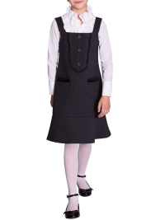 | 61826_OLG | 61826_OLG Сарафан для девочки | 2 | серый/черный | [122-60-57] 7-8 лет
 |  |  |  | 1 | синий/т.синий | [146-72-66] 10-11 лет
 |  |  |  | 2 | серый/черный | [140-68-63] 9-10 лет
 |  |  |  |  |  | [146-72-66] 10-11 лет
 |  |  |  |  |  | [128-64-60] 7-8 лет
 |  |  |  |  |  | [134-68-63] 9-10 лет
 |  |  |  | 1 | синий/т.синий | [158-76-69] 11-12 лет
 |  |  |  |  |  | [152-76-69] 11-12 лет
 |  |  |  | 2 | серый/черный | [152-76-69] 11-12 лет
 |  |  |  |  |  | [158-76-69] 11-12 лет
37 | 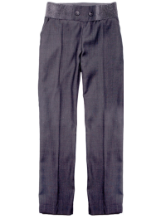 | 60464_OLG | 60464_OLG Брюки для девочки | 1 | графит | [122-60-57] 7-8 лет
38 | 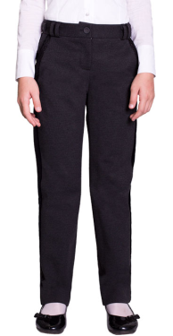 | 61824_OLG | 61824_OLG Брюки для девочки | 1 | синий/т.синий | [122-60-57] 7-8 лет
 |  |  |  | 2 | серый/черный | [122-60-57] 7-8 лет
 |  |  |  | 1 | синий/т.синий | [134-68-63] 9-10 лет
 |  |  |  |  |  | [128-64-60] 7-8 лет
 |  |  |  |  |  | [146-72-66] 10-11 лет
 |  |  |  |  |  | [140-68-63] 9-10 лет
 |  |  |  | 2 | серый/черный | [140-68-63] 9-10 лет
 |  |  |  |  |  | [146-72-66] 10-11 лет
 |  |  |  |  |  | [128-64-60] 7-8 лет
 |  |  |  |  |  | [134-68-63] 9-10 лет
 |  |  |  | 1 | синий/т.синий | [158-76-69] 11-12 лет
 |  |  |  |  |  | [152-76-69] 11-12 лет
 |  |  |  | 2 | серый/черный | [152-76-69] 11-12 лет
 |  |  |  |  |  | [158-76-69] 11-12 лет
39 | 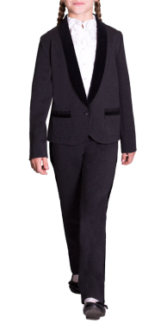 | 61820_OLG | 61820_OLG Жакет для девочки | 1 | синий/т.синий | [122-60-57] 7-8 лет
 |  |  |  | 2 | серый/черный | [122-60-57] 7-8 лет
 |  |  |  | 1 | синий/т.синий | [140-68-63] 9-10 лет
 |  |  |  |  |  | [128-64-60] 7-8 лет
 |  |  |  |  |  | [146-72-66] 10-11 лет
 |  |  |  |  |  | [134-68-63] 9-10 лет
 |  |  |  | 2 | серый/черный | [134-68-63] 9-10 лет
 |  |  |  |  |  | [146-72-66] 10-11 лет
 |  |  |  |  |  | [128-64-60] 7-8 лет
 |  |  |  |  |  | [140-68-63] 9-10 лет
 |  |  |  | 1 | синий/т.синий | [158-76-69] 11-12 лет
 |  |  |  |  |  | [152-76-69] 11-12 лет
 |  |  |  | 2 | серый/черный | [152-76-69] 11-12 лет
 |  |  |  |  |  | [158-76-69] 11-12 лет
40 | 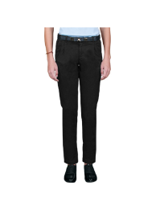 | 63169_OLG | 63169_OLG Брюки для девочки | 1 | черный | [122,128-64-57] 7-8 лет
 |  |  |  | 2 | т.синий | [134,140-68-63] 9-10 лет
 |  |  |  | 1 | черный | [146,152-72-66] 10-11 лет
 |  |  |  | 1 | черный | [158-76-69] 11-12 лет
 |  |  |  | 1 | черный | [164-80-69] 12-13 лет
 |  |  |  | 2 | т.синий | [164-80-69] 12-13 лет
 |  |  |  | 1 | черный | [170-84-72] 13-14 лет
 |  |  |  | 2 | т.синий | [170-84-72] 13-14 лет
41 | 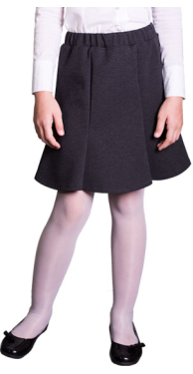 | 61822_OLG | 61822_OLG Юбка для девочки | 1 | синий | [122-60-57] 7-8 лет
 |  |  |  | 2 | серый | [122-60-57] 7-8 лет
 |  |  |  | 1 | синий | [140-68-63] 9-10 лет
 |  |  |  |  |  | [128-64-60] 7-8 лет
 |  |  |  |  |  | [146-72-66] 10-11 лет
 |  |  |  |  |  | [134-68-63] 9-10 лет
 |  |  |  | 2 | серый | [134-68-63] 9-10 лет
 |  |  |  |  |  | [146-72-66] 10-11 лет
 |  |  |  |  |  | [128-64-60] 7-8 лет
 |  |  |  |  |  | [140-68-63] 9-10 лет
 |  |  |  | 1 | синий | [152-76-69] 11-12 лет
 |  |  |  |  |  | [158-76-69] 11-12 лет
 |  |  |  | 2 | серый | [158-76-69] 11-12 лет
 |  |  |  |  |  | [152-76-69] 11-12 лет
42 | 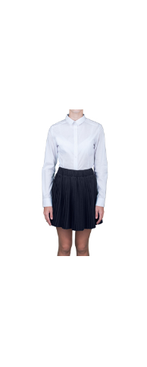 | 62975_OLG | 62975_OLG Юбка для девочки | 1 | серый | [122-60-54] 7-8 лет
 |  |  |  | 2 | т.синий | [122-60-54] 7-8 лет
 |  |  |  | 1 | серый | [128-64-57] 7-8 лет
 |  |  |  | 2 | т.синий | [128-64-57] 7-8 лет
 |  |  |  | 1 | серый | [134-64-57] 9-10 лет
 |  |  |  | 2 | т.синий | [134-64-57] 9-10 лет
 |  |  |  | 1 | серый | [140-68-60] 9-10 лет
 |  |  |  | 2 | т.синий | [140-68-60] 9-10 лет
 |  |  |  | 1 | серый | [146-72-63] 10-11 лет
 |  |  |  | 2 | т.синий | [146-72-63] 10-11 лет
 |  |  |  | 1 | серый | [152-72-63] 10-11 лет
 |  |  |  | 2 | т.синий | [152-72-63] 10-11 лет
 |  |  |  | 1 | серый | [158-76-69] 11-12 лет
 |  |  |  | 2 | т.синий | [158-76-69] 11-12 лет
 |  |  |  | 1 | серый | [164-80-69] 12-13 лет
 |  |  |  | 2 | т.синий | [164-80-69] 12-13 лет
 |  |  |  | 1 | серый | [170-84-72] 13-14 лет
 |  |  |  | 2 | т.синий | [170-84-72] 13-14 лет
43 | 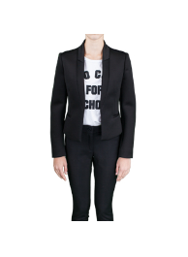 | 62968_OLG | 62968_OLG Жакет для девочки | 2 | черный | [122-60-54] 7-8 лет
 |  |  |  | 2 | черный | [128-64-57] 7-8 лет
 |  |  |  | 2 | черный | [134-64-57] 9-10 лет
 |  |  |  | 2 | черный | [140-68-60] 9-10 лет
44 | 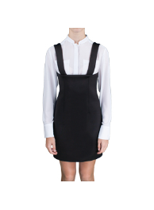 | 62971_OLG | 62971_OLG Сарафан для девочки | 2 | черный | [122,128-64-57] 7-8 лет
 |  |  |  | 2 | черный | [170-84-72] 13-14 лет
45 | 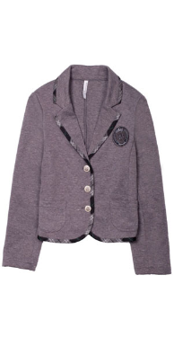 | 60456_OLG | 60456_OLG Жакет для девочки | 1 | серый/серо-бирюзовая клетка | [134-68-63] 9-10 лет
 |  |  |  |  |  | [146-72-66] 10-11 лет
 |  |  |  |  |  | [128-64-60] 7-8 лет
 |  |  |  |  |  | [140-68-63] 9-10 лет
 |  |  |  | 2 | синий/сине-красная клетка | [140-68-63] 9-10 лет
 |  |  |  |  |  | [128-64-60] 7-8 лет
 |  |  |  |  |  | [146-72-66] 10-11 лет
 |  |  |  |  |  | [134-68-63] 9-10 лет
 |  |  |  | 1 | серый/серо-бирюзовая клетка | [122-60-57] 7-8 лет
 |  |  |  |  |  | [158-76-69] 11-12 лет
 |  |  |  |  |  | [152-76-69] 11-12 лет
 |  |  |  | 2 | синий/сине-красная клетка | [152-76-69] 11-12 лет
 |  |  |  |  |  | [158-76-69] 11-12 лет
 |  |  |  |  |  | [122-60-57] 7-8 лет
46 | 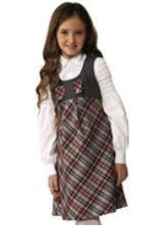 | 2640/91_OLG | 2640/91_OLG Сарафан для девочки | 2 | т.синий/синий клетка | [122-60-57] 7-8 лет
47 | 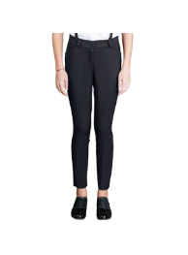 | 62970_OLG | 62970_OLG Брюки для девочки | 2 | черный | [122-60-54] 7-8 лет
 |  |  |  | 2 | черный | [128-64-57] 7-8 лет
 |  |  |  | 2 | черный | [134-64-57] 9-10 лет
 |  |  |  | 2 | черный | [140-68-60] 9-10 лет
 |  |  |  | 2 | черный | [146-72-63] 10-11 лет
48 | 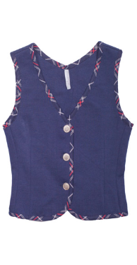 | 60457_OLG | 60457_OLG Жилет для девочки | 1 | серый/серо-бирюзовая клетка | [134-68-63] 9-10 лет
 |  |  |  |  |  | [146-72-66] 10-11 лет
 |  |  |  |  |  | [128-64-60] 7-8 лет
 |  |  |  |  |  | [140-68-63] 9-10 лет
 |  |  |  | 2 | синий/сине-красная клетка | [140-68-63] 9-10 лет
 |  |  |  |  |  | [128-64-60] 7-8 лет
 |  |  |  |  |  | [146-72-66] 10-11 лет
 |  |  |  |  |  | [134-68-63] 9-10 лет
 |  |  |  | 1 | серый/серо-бирюзовая клетка | [122-60-57] 7-8 лет
 |  |  |  |  |  | [158-76-69] 11-12 лет
 |  |  |  |  |  | [152-76-69] 11-12 лет
 |  |  |  | 2 | синий/сине-красная клетка | [152-76-69] 11-12 лет
 |  |  |  |  |  | [158-76-69] 11-12 лет
 |  |  |  |  |  | [122-60-57] 7-8 лет
49 | 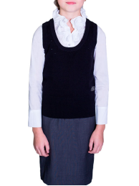 | 61866_OLG | 61866_OLG Жилет вязаный для девочки | 1 | синий | [122,128-64-57] 7-8 лет
 |  |  |  |  |  | [128,134-68-60] 8-9 лет
 |  |  |  | 2 | черный | [128,134-68-60] 8-9 лет
 |  |  |  |  |  | [122,128-64-57] 7-8 лет
 |  |  |  |  |  | [134,140-68-60] 9-10 лет
 |  |  |  | 3 | серый | [134,140-68-60] 9-10 лет
 |  |  |  |  |  | [122,128-64-57] 7-8 лет
 |  |  |  |  |  | [128,134-68-60] 8-9 лет
 |  |  |  | 2 | черный | [140,146-72-63] 9-10 лет
50 | 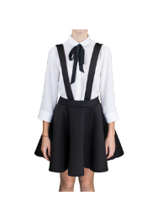 | 62969_OLG | 62969_OLG Юбка для девочки | 2 | черный | [122,128-64-57] 7-8 лет
51 | 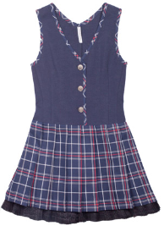 | 60460_OLG | 60460_OLG Сарафан для девочки | 1 | серый/серо-бирюзовая клетка | [128-64-60] 7-8 лет
 |  |  |  |  |  | [140-68-63] 9-10 лет
 |  |  |  |  |  | [122-60-57] 7-8 лет
 |  |  |  |  |  | [134-68-63] 9-10 лет
 |  |  |  | 2 | синий/сине-красная клетка | [122-60-57] 7-8 лет
 |  |  |  | 1 | серый/серо-бирюзовая клетка | [158-76-69] 11-12 лет
 |  |  |  |  |  | [152-76-69] 11-12 лет
 |  |  |  |  |  | [146-72-66] 10-11 лет
 |  |  |  | 2 | синий/сине-красная клетка | [152-76-69] 11-12 лет
 |  |  |  |  |  | [158-76-69] 11-12 лет
52 | 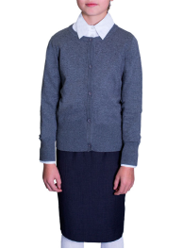 | 61864_OLG | 61864_OLG Кардиган вязаный для девочки | 2 | черный | [122,128-64-57] 7-8 лет
 |  |  |  |  |  | [128,134-68-60] 8-9 лет
53 | 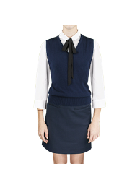 | 63012_OLG | 63012_OLG Жилет для девочки | 2 | серый | [122,128-64-57] 7-8 лет
 |  |  |  | 2 | серый | [134,140-68-63] 9-10 лет
 |  |  |  | 1 | т.синий | [146,152-72-66] 10-11 лет
 |  |  |  | 2 | серый | [146,152-72-66] 10-11 лет
 |  |  |  | 2 | серый | [158-76-69] 11-12 лет
54 | 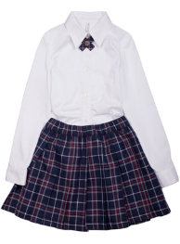 | 60458_OLG | 60458_OLG Юбка с галстуком для девочки | 1 | серо-бирюзовая клетка | [146-72-66] 10-11 лет
 |  |  |  |  |  | [128-64-60] 7-8 лет
 |  |  |  |  |  | [140-68-63] 9-10 лет
 |  |  |  |  |  | [134-68-63] 9-10 лет
 |  |  |  | 1 | серо-бирюзовая клетка | [152-76-69] 11-12 лет
 |  |  |  |  |  | [158-76-69] 11-12 лет
 |  |  |  |  |  | [122-60-57] 7-8 лет
55 | 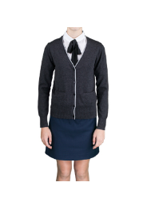 | 63010_OLG | 63010_OLG Кардиган для девочки | 1 | т.синий | [122,128-64-57] 7-8 лет
 |  |  |  | 2 | серый | [158-76-69] 11-12 лет
 |  |  |  | 1 | т.синий | [164-80-69] 12-13 лет
 |  |  |  | 2 | серый | [164-80-69] 12-13 лет
 |  |  |  | 1 | т.синий | [170-84-72] 13-14 лет
56 | 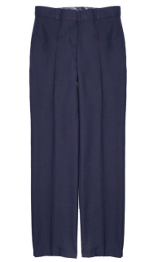 | 60459_OLG | 60459_OLG Брюки для девочки | 1 | серый | [134-68-63] 9-10 лет
 |  |  |  |  |  | [146-72-66] 10-11 лет
 |  |  |  |  |  | [128-64-60] 7-8 лет
 |  |  |  |  |  | [140-68-63] 9-10 лет
 |  |  |  | 2 | синий | [140-68-63] 9-10 лет
 |  |  |  |  |  | [146-72-66] 10-11 лет
 |  |  |  |  |  | [134-68-63] 9-10 лет
 |  |  |  | 1 | серый | [122-60-57] 7-8 лет
 |  |  |  |  |  | [158-76-69] 11-12 лет
 |  |  |  |  |  | [152-76-69] 11-12 лет
 |  |  |  | 2 | синий | [152-76-69] 11-12 лет
 |  |  |  |  |  | [122-60-57] 7-8 лет
57 | 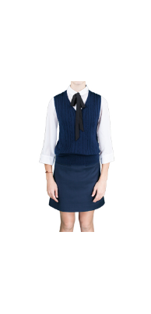 | 63011_OLG | 63011_OLG Жилет для девочки | 1 | т.синий | [122,128-64-57] 7-8 лет
 |  |  |  | 2 | серый | [122,128-64-57] 7-8 лет
 |  |  |  | 3 | черный | [122,128-64-57] 7-8 лет
 |  |  |  | 2 | серый | [134,140-68-63] 9-10 лет
 |  |  |  | 3 | черный | [134,140-68-63] 9-10 лет
 |  |  |  | 1 | т.синий | [146,152-72-66] 10-11 лет
 |  |  |  | 2 | серый | [146,152-72-66] 10-11 лет
 |  |  |  | 3 | черный | [146,152-72-66] 10-11 лет
 |  |  |  | 1 | т.синий | [158-76-69] 11-12 лет
 |  |  |  | 2 | серый | [158-76-69] 11-12 лет
 |  |  |  | 3 | черный | [158-76-69] 11-12 лет
 |  |  |  | 2 | серый | [164-80-69] 12-13 лет
 |  |  |  | 3 | черный | [164-80-69] 12-13 лет
 |  |  |  | 2 | серый | [170-84-72] 13-14 лет
 |  |  |  | 3 | черный | [170-84-72] 13-14 лет
58 | 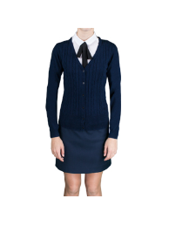 | 63009_OLG | 63009_OLG Кардиган для девочки | 2 | серый | [122,128-64-57] 7-8 лет
 |  |  |  | 3 | черный | [122,128-64-57] 7-8 лет
 |  |  |  | 3 | черный | [134,140-68-63] 9-10 лет
 |  |  |  | 3 | черный | [146,152-72-66] 10-11 лет
 |  |  |  | 2 | серый | [158-76-69] 11-12 лет
 |  |  |  | 3 | черный | [158-76-69] 11-12 лет
 |  |  |  | 3 | черный | [164-80-69] 12-13 лет
 |  |  |  | 2 | серый | [170-84-72] 13-14 лет
 |  |  |  | 3 | черный | [170-84-72] 13-14 лет
59 | 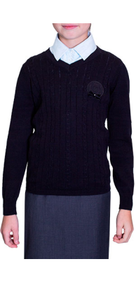 | 61868_OLG | 61868_OLG Джемпер для девочки | 1 | синий | [128,134-68-60] 8-9 лет
 |  |  |  |  |  | [134,140-68-60] 9-10 лет
 |  |  |  |  |  | [122,128-64-57] 7-8 лет
 |  |  |  | 2 | черный | [122,128-64-57] 7-8 лет
 |  |  |  |  |  | [134,140-68-60] 9-10 лет
 |  |  |  |  |  | [128,134-68-60] 8-9 лет
 |  |  |  | 3 | серый | [128,134-68-60] 8-9 лет
 |  |  |  |  |  | [134,140-68-60] 9-10 лет
 |  |  |  |  |  | [122,128-64-57] 7-8 лет
 |  |  |  | 1 | синий | [140,146-72-63] 9-10 лет
 |  |  |  |  |  | [152,158-76-69] 11-12 лет
 |  |  |  | 2 | черный | [152,158-76-69] 11-12 лет
 |  |  |  |  |  | [140,146-72-63] 9-10 лет
 |  |  |  | 3 | серый | [140,146-72-63] 9-10 лет
 |  |  |  |  |  | [152,158-76-69] 11-12 лет
60 | 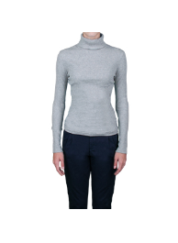 | 63006_OLG | 63006_OLG Водолазка для девочки | 3 | серый | [122,128-64-57] 7-8 лет
 |  |  |  | 3 | серый | [158-76-69] 11-12 лет
 |  |  |  | 3 | серый | [164-80-69] 12-13 лет
 |  |  |  | 3 | серый | [170-84-72] 13-14 лет
61 | 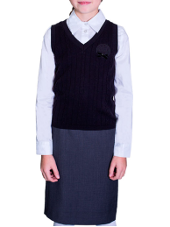 | 61865_OLG | 61865_OLG Жилет вязаный для девочки | 2 | черный | [122,128-64-57] 7-8 лет
 |  |  |  |  |  | [134,140-68-60] 9-10 лет
 |  |  |  | 3 | серый | [128,134-68-60] 8-9 лет
 |  |  |  |  |  | [134,140-68-60] 9-10 лет
 |  |  |  |  |  | [122,128-64-57] 7-8 лет
 |  |  |  | 1 | синий | [152,158-76-69] 11-12 лет
 |  |  |  | 2 | черный | [140,146-72-63] 9-10 лет
 |  |  |  | 3 | серый | [140,146-72-63] 9-10 лет
 |  |  |  |  |  | [152,158-76-69] 11-12 лет
62 | 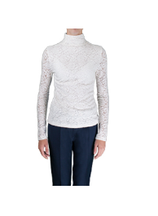 | 63008_OLG | 63008_OLG Водолазка для девочки | 2 | молочный | [122,128-64-57] 7-8 лет
 |  |  |  | 2 | молочный | [164-80-69] 12-13 лет
 |  |  |  | 1 | белый | [170-84-72] 13-14 лет
 |  |  |  | 2 | молочный | [170-84-72] 13-14 лет
63 |  | 60451_OLG | 60451_OLG Жакет для девочки | 1 | серый/черный | [128-64-60] 7-8 лет
 |  |  |  |  |  | [146-72-66] 10-11 лет
 |  |  |  |  |  | [140-68-63] 9-10 лет
 |  |  |  |  |  | [134-68-63] 9-10 лет
 |  |  |  | 2 | черный/белый | [134-68-63] 9-10 лет
 |  |  |  |  |  | [140-68-63] 9-10 лет
 |  |  |  |  |  | [146-72-66] 10-11 лет
...

